LISTA DE PRECIOS
TIPO DE CAMBIO DE S/ A $ | 3.12 |  |  |  |  | RESPONSABLE DE CATALOGO | MARIA | PORCENTAJE | 0.00%
 |  |  |  |  |  |  |  |  | .
MINICODIGO | 3116.4 | MINICODIGO |  | MINICODIGO | 1487.38 | MINICODIGO
CODIGO | 3116.4 | CODIGO |  | CODIGO | 1487.38 | CODIGO |  | CODIGO
MODELO | Tecra Z50 | MODELO | Notebook - 15.6" | MODELO | Notebook - 14" | MODELO | Satellite L55-B5191SM | MODELO
OFERTA1 |  |  |  | OFERTA2
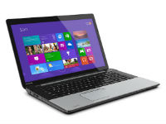 |  | 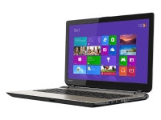 |  | 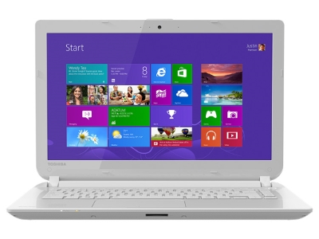 |  | 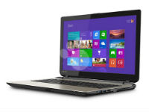
PRECIO SOLES | S/.3,116.40 | PRECIO SOLES | S/.0.00 | PRECIO SOLES | S/.1,487.38 | PRECIO SOLES | S/.0.00 | PRECIO SOLES | S/.0.00
PRECIO DOLARES | $998.85 | PRECIO DOLARES | $0.00 | PRECIO DOLARES | $476.72 | PRECIO DOLARES | $0.00 | PRECIO DOLARES | $0.00
CARACTERISTICAS |  | CARACTERISTICAS |  | CARACTERISTICAS |  | CARACTERISTICAS |  | CARACTERISTICAS
CPU | Intel Core i5 4ª Gen | CPU | Intel Celeron N2840 / 2.16 GHz | CPU | Intel Core i3 4ª Gen 4005U | Pantalla panorámica | Sí
Número de núcleos | Dual-Core | Computación de 64 bits | Sí | Número de núcleos | Dual-Core | Resolución nativa | 1366 x 768
Caché | 3 MB | Almacenamiento principal | 500 GB HDD | Caché | 3 MB | Tamaño en diagonal | 15.6 pulgada
Computación de 64 bits | Sí | Lector de tarjeta de memoria | Sí ( Tarjeta SD, Tarjeta SDHC, Tarjeta SDXC ) | Computación de 64 bits | Sí | Tipo | LED
RAM | 4 GB | Anchura | 38 cm | Almacenamiento principal | HDD | Cámara web integrada | Sí
Máxima RAM admitida | 16 GB | Altura | 2.35 cm | Inalámbrico | 802.11n | Pantalla panorámica | Sí
Tecnología | DDR3L SDRAM , 4 celdas Ion de litio | Inalámbrico | 802.11n | Cumplimiento de normas | Wi-Fi CERTIFIED | Resolución nativa | 1366 x 768
Velocidad | 1600 MHz | Interfaz de red | 10/100 Ethernet |  |  | Tamaño en diagonal | 15.6 pulgada
Cantidad de ranuras | 2 | Cumplimiento de normas | Wi-Fi CERTIFIED |  |  | Tipo | LED
Almacenamiento principal | 500 GB

CONTENIDO DEL PAQUETE |  | CONTENIDO DEL PAQUETE |  | CONTENIDO DEL PAQUETE |  | CONTENIDO DEL PAQUETE |  | CONTENIDO DEL PAQUETE

MINICODIGO |  | MINICODIGO |  | MINICODIGO |  | MINICODIGO |  | MINICODIGO
CODIGO |  | CODIGO |  | CODIGO |  | CODIGO |  | CODIGO
MODELO |  | MODELO |  | MODELO |  | MODELO |  | MODELO
 |  | OFERTA3

PRECIO SOLES | S/.0.00 | PRECIO SOLES | S/.0.00 | PRECIO SOLES | S/.0.00 | PRECIO SOLES | S/.0.00 | PRECIO SOLES | S/.0.00
PRECIO DOLARES | $0.00 | PRECIO DOLARES | $0.00 | PRECIO DOLARES | $0.00 | PRECIO DOLARES | $0.00 | PRECIO DOLARES | $0.00
CARACTERISTICAS |  | CARACTERISTICAS |  | CARACTERISTICAS |  | CARACTERISTICAS |  | CARACTERISTICAS

CONTENIDO DEL PAQUETE |  | CONTENIDO DEL PAQUETE |  | CONTENIDO DEL PAQUETE |  | CONTENIDO DEL PAQUETE |  | CONTENIDO DEL PAQUETE

MINICODIGO |  | MINICODIGO |  | MINICODIGO |  | MINICODIGO |  | MINICODIGO
CODIGO |  | CODIGO |  | CODIGO |  | CODIGO |  | CODIGO
MODELO |  | MODELO |  | MODELO |  | MODELO |  | MODELO
OFERTA1 |  |  |  | OFERTA2

PRECIO SOLES | S/.0.00 | PRECIO SOLES | S/.0.00 | PRECIO SOLES | S/.0.00 | PRECIO SOLES | S/.0.00 | PRECIO SOLES | S/.0.00
PRECIO DOLARES | $0.00 | PRECIO DOLARES | $0.00 | PRECIO DOLARES | $0.00 | PRECIO DOLARES | $0.00 | PRECIO DOLARES | $0.00
CARACTERISTICAS |  | CARACTERISTICAS |  | CARACTERISTICAS |  | CARACTERISTICAS |  | CARACTERISTICAS

CONTENIDO DEL PAQUETE |  | CONTENIDO DEL PAQUETE |  | CONTENIDO DEL PAQUETE |  | CONTENIDO DEL PAQUETE |  | CONTENIDO DEL PAQUETE

